Desviacion de esfuerzo
Medición: | Desviación de esfuerzo (%)
Propósito: | Conocer la deSviación del esfuerzo planeado contra real para tomar acciones preventivas y/o correctivas
Preguntas asociadas: | ¿Cuál es la desviacion del esfuerzo?
Muestra Gráfica
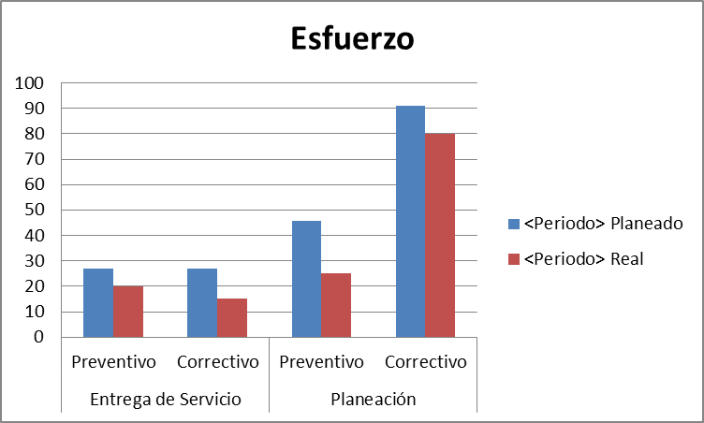 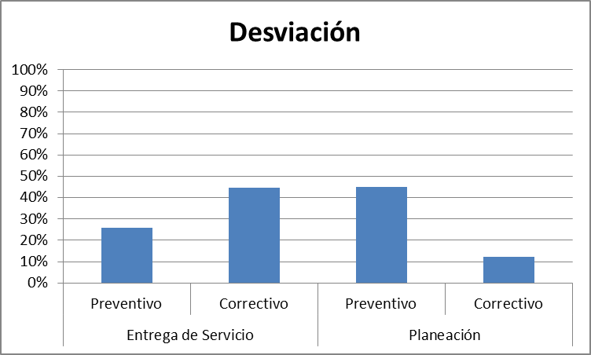
Algoritmo:
Datos Base | Cálculo
Esfuerzo planeado | Desviación de Esfuerzo (Hrs) = esfuerzo planeado - esfuerzo real
Esfuerzo real
Desviación | Desviación(%)= Desviación de Esfuerzo/Esfuerzo planeado
Mecanismo de Recolección y Almacenamiento
Se tendra que ir a la carpeta de planeación, dentro del documento de estimación, tomar el dato en base a lo planeado que se encuentra en la pestaña de estimación. El dato de esfuerzo real se debera ingresar a partir de la herramienta Mantis sumando la duración total de los mantenimiento correctivos tomados del campo duracion de resolucion y del resultado dividirlo entre 60 y del resultado generar una segunda division por 60 ya que el resultado registrado se muestra en segundos no en horas asi como los preventivos realizados en el periodo del cual se presentara el reporte (el dato es tomado por la sumatoria de los dias programados en el cronograma de mantenimientos), estos datos deberan ser capturados y almacenados en la pestaña de "Desviación de esfuerzo" que se encuentra dentro del documento concentrado de metricas ubicado en Organizacional\Medicion y Monitoreo
Periodicidad | Responsable
Mensual | Soporte TI
Mecanismo de Análisis:
Frecuencia de Reporte | Mecanismo de Reporte
Mensual | Reunión de Monitoreo
Responsable de presentar métricas | A quien se presenta el reporte de métricas
Soporte TI | Dirección
Guía de análisis:
El análisis se hara en base a la grafica de Desviación
Si la desviacion es de 0% a 30% | Se continua con el seguimiento
Si la desvacion es mayor al 30% y menor o igual a 65% | Se monitorea y analiza con dirección, se toman acciones para reducir la desviación
Si la desviación es menor que 0 o Si la desviacion es mayor a 65% | Se analiza con direccion para tomar medidas inmeditas para corregir la desviacion y considerar actualizar la estimación del servicio

Desviación de esfuerzo

 |  | Procesos | Esfuerzo planeado | Esfuerzo real | Desviacion de esfuerzo %
 |  | Ventas | 100 | 80 | -20%
 |  | Planeacion | 234 | 53 | -181%
 |  | Diseño | 543 | 343 | -200%
 |  | Desarrollo | 342 | 331 | -11%
 |  | Entrega | 344 | 434 | 90%
 |  | Monitoreo | 532 | 533 | 1%
 |  | Metricas | 534 | 534 | 0%
 |  | Calidad | 23 | 33 | 10%
 |  | Configuración | 324 | 342 | 18%

Desviacion de costos
Medición: | Desviación de costo (%)
Propósito: | Conocer la desviación del costo planeado contra real para tomar acciones preventivas o correctivas en tiempo.
Prguntas asociadas: | ¿Cuál es la deviacion del costo?
Muestra Gráfica
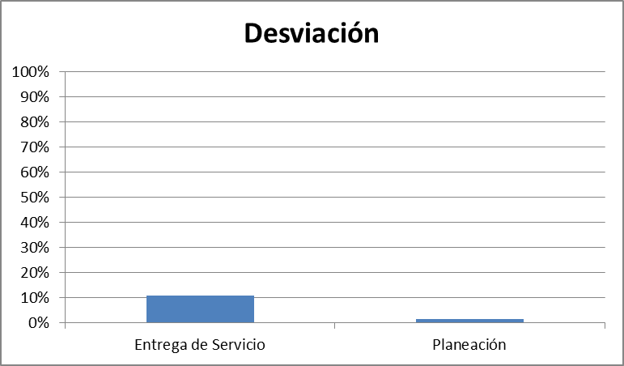 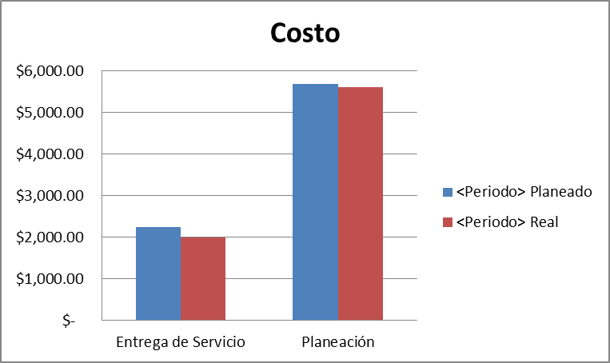
Algoritmo:
Datos Base | Cálculo
Costo planeado | Desviación de Costo($) =costo planeado - costo real
Costo real
Desviación | Desviación(%)= Desviación de costo/Costo planeado
Mecanismo de Recolección y Almacenamiento
Se tendra que ir a la carpeta de planeación, dentro del documento de estimación, tomar el costo en base a lo planeado que se encuentra en la pestaña de estimación. El dato de esfuerzo real se debera tomar de la sumatoria generada por mantenimientos preventivos y correctivos que fue obtenida a partir del metodo descrito en la pestaña esfuerzo, dicho resultado debera de ser multiplicado por el costo de hora establecido en el documento de estimación, estos datos deberan ser capturados y almacenados en la pestaña de "Desviación de Costo" que se encuentra dentro del documento concentrado de metricas ubicado en Organizacional\Medicion y Monitoreo.
Periodicidad | Responsable
Mensual | Soporte TI
Mecanismo de Análisis:
Frecuencia de Reporte | Mecanismo de Reporte
Mensual | Reunión de Monitoreo
Responsable de presentar métricas | A quien se presenta el reporte de métricas
Soporte TI | Dirección
Guía de análisis:
Si la desviacion es de 0% a 30% | Se continua con el seguimiento
Si la desvacion es mayor al 30% y menor o igual a 65% | Se monitorea y analiza con dirección, se toman acciones para reducir la desviación
Si la desviación es menor que 0 o Si la desviacion es mayor a 65% | Se analiza con direccion para tomar medidas inmeditas para corregir la desviacion y considerar actualizar la estimación del servicio

Desviacion de costos

 |  | Procesos | Costo planeado | Costo real | Desviacion del costo
 |  | Ventas | $3,287.00 | $4,076.00 | $789.00
 |  | Planeacion | $5,344.00 | $4,088.00 | $1,256.00
 |  | Diseño | $3,423.00 | $5,076.00 | $1,653.00
 |  | Desarrollo | $40,000.00 | $37,000.00 | $3,000.00
 |  | Entrega | $5,467.00 | $4,980.00 | $487.00
 |  | Monitoreo | $532.00 | $533.00 | $1.00
 |  | Metricas | $534.00 | $534.00 | $0.00
 |  | Calidad | $900.00 | $1,500.00 | $600.00
 |  | Configuración | $324.00 | $342.00 | $18.00

Apego a Procesos
Medición: | Apego a procesos
Propósito: | Contar con un alto porcentaje de apego a los procesos para asegurar una entrega de servicios de calidad
Preguntas asociadas: | ¿Cuál es el porcentaje de apego a proceso del proyecto?
Muestra Gráfica
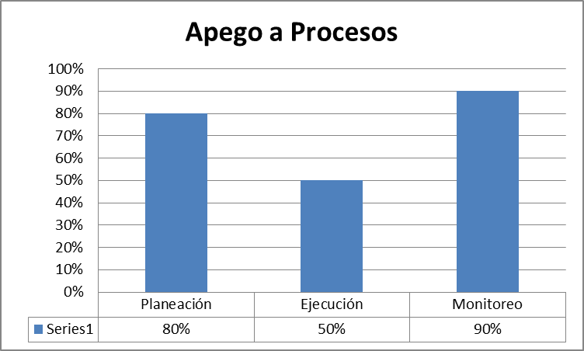 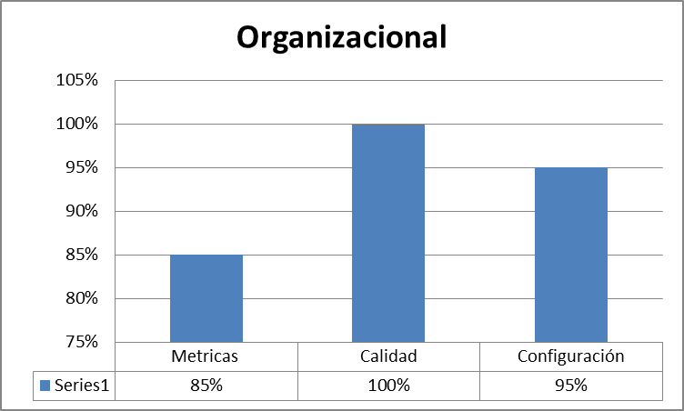
Algoritmo:
Datos Base | Cálculo
Preguntas aprobadas | Porcentaje de apego a proceso=(Preguntas aprobadas+ preguntas que no aplican)/total de preguntas por fase
Preguntas que no aplican
Total de preguntas por fase
Mecanismo de Recolección y Almacenamiento
Se debera entrar a la carpeta de Procesos en la carpeta de Calidad, se debera entrar al ultimo Checklist ejecutado y en la pestaña de resumen se obtiene el porcentaje de apego a los procesos y para el CheckListOrganizacional se debera entrar a la carpeta Organizacional en la carpeta de Calidad, se debera entrar al ultimo Checklist ejecutado y en la pestaña de resumen se obtiene el porcentaje de apego a los procesos, el porcentaje de apego se debera almacenar en la pestaña de "Apego a Procesos" que se encuentra dentro del documento concentrado de metricas ubicado en Organizacional\Medicion y Monitoreo.
Periodicidad | Responsable
Mensual | Auditor
Mecanismo de Análisis:
Frecuencia de Reporte | Mecanismo de Reporte
Mensual | Reunión de reporte de monitoreo
Responsable de presentar métricas | A quien se presenta el reporte de métricas
Auditor | Dirección
Guía de análisis:
Si es mayor o igual al 80% | Continuar con el seguimiento
Si es menor a 79.9% y mayor a 50% | Analizar cual fue el problema y tomar acciones para aumentar el porcentaje de apego
Si es menor al 49.9 a 0% | Analizar cual fue el problema y tomar acciones inmediatas para aumentar el porcentaje de apego

Apego al proceso
 | Esfuerzo planeado | Esfuerzo real | Desviacion de esfuerzo %
Ventas | 100 | 80 | -20%
Planeacion | 234 | 53 | -181%
Diseño | 543 | 343 | -200%
Desarrollo | 342 | 331 | -11%
Entrega | 344 | 434 | 90%
Monitoreo | 532 | 533 | 1%
Metricas | 534 | 534 | 0%
Calidad | 23 | 33 | 10%
Configuración | 324 | 342 | 18%

 |  | Procesos | Esfuerzo planeado | Esfuerzo real | Desviacion de esfuerzo %
 |  | Ventas | 100 | 80 | -20%
 |  | Planeacion | 234 | 53 | -181%
 |  | Diseño | 543 | 343 | -200%
 |  | Desarrollo | 342 | 331 | -11%
 |  | Entrega | 344 | 434 | 90%
 |  | Monitoreo | 532 | 533 | 1%
 |  | Metricas | 534 | 534 | 0%
 |  | Calidad | 23 | 33 | 10%
 |  | Configuración | 324 | 342 | 18%

Apego a Productos
Medición: | Apego a Productos
Propósito: | Contar con un alto porcentaje de apego a los productos para asegurar una entrega de servicios de calidad
Preguntas asociadas: | ¿Cuál es el apego del equipo de los productos de trabajo del proceso?
Muestra Gráfica
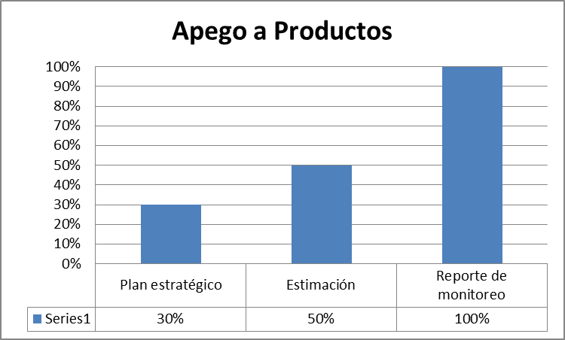 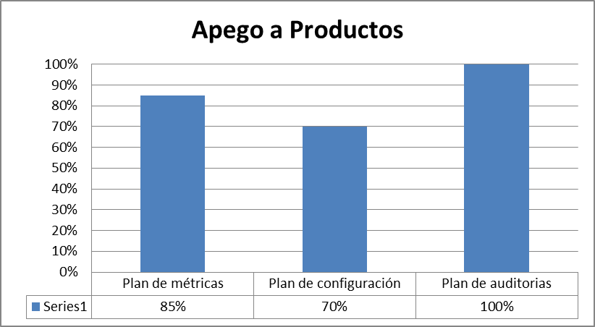
Algoritmo:
Datos Base | Cálculo
Preguntas aprobadas | Porcentaje de apego a productos=(Preguntas aprobadas+ preguntas que no aplican)/total de preguntas por fase
Preguntas que no aplican
Total de preguntas por fase
Mecanismo de Recolección y Almacenamiento
Se debera entrar a la carpeta de Procesos en la carpeta de Calidad, se debera entrar al ultimo Checklist ejecutado y en la pestaña de resumen se obtiene el porcentaje de apego a los productos y para el CheckListOrganizacional se debera entrar a la carpeta Organizacional en la carpeta de Calidad, se debera entrar al ultimo Checklist ejecutado y en la pestaña de resumen se obtiene el porcentaje de apego a los productos, el porcentaje de apego se debera almacenar en la pestaña de "Apego a Productos" que se encuentra dentro del documento concentrado de metricas ubicado en Organizacional\Medicion y Monitoreo.
Periodicidad | Responsable
Mensual | Auditor
Mecanismo de Análisis:
Frecuencia de Reporte | Mecanismo de Reporte
Mensual | Reunion de reporte de monitoreo
Responsable de presentar métricas | A quien se presenta el reporte de métricas
Auditor | Dirección
Guía de análisis:
Si es mayor o igual al 80% | Continuar con el seguimiento
Si es menor a 79.9% y mayor a 50% | Analizar cual fue el problema y tomar acciones para aumentar el porcentaje de apego
Si es menor al 49.9 a 0% | Analizar cual fue el problema y tomar acciones inmediatas para aumentar el porcentaje de apego

Apego a productos de trabajo
 | Esfuerzo planeado | Esfuerzo real | Desviacion de esfuerzo %
Ventas | 100 | 80 | -20%
Planeacion | 234 | 53 | -181%
Diseño | 543 | 343 | -200%
Desarrollo | 342 | 331 | -11%
Entrega | 344 | 434 | 90%
Monitoreo | 532 | 533 | 1%
Metricas | 534 | 534 | 0%
Calidad | 23 | 33 | 10%
Configuración | 324 | 342 | 18%

 |  | Procesos | Esfuerzo planeado | Esfuerzo real | Desviacion de esfuerzo %
 |  | Ventas | 100 | 80 | -20%
 |  | Planeacion | 234 | 53 | -181%
 |  | Diseño | 543 | 343 | -200%
 |  | Desarrollo | 342 | 331 | -11%
 |  | Entrega | 344 | 434 | 90%
 |  | Monitoreo | 532 | 533 | 1%
 |  | Metricas | 534 | 534 | 0%
 |  | Calidad | 23 | 33 | 10%
 |  | Configuración | 324 | 342 | 18%

Apego a Auditorias Fisicas
Medición: | Auditorias Físicas
Propósito: | Contar con un apego a la administracion de la configuracion superior al 80% por cada proyecto
Preguntas asociadas: | ¿Cuál es el procentaje de apego al documento de plan de configuracion del proyecto?
Muestra Gráfica
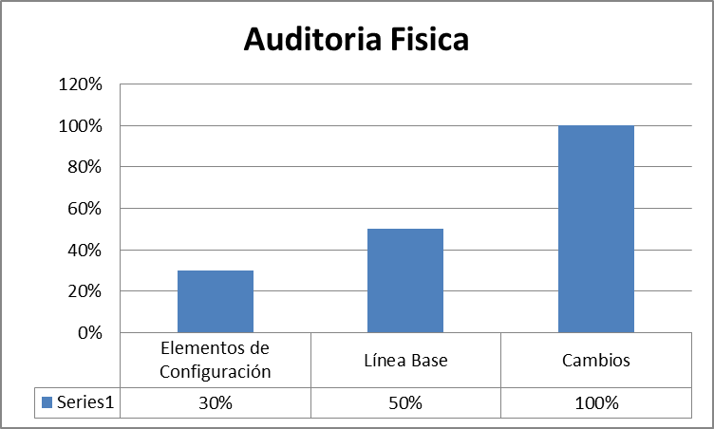
Algoritmo:
Datos Base | Cálculo
Preguntas aprobadas | Porcentaje de apego fisico=(Preguntas aprobadas+ preguntas que no aplican)/total de preguntas por fase
Preguntas que no aplican
Total de preguntas por fase
Mecanismo de Recolección y Almacenamiento
Se debera entrar a la carpeta de Procesos en la carpeta de Calidad, se debera entrar al ultimo Checklist ejecutado y en la pestaña de resumen se obtiene el porcentaje de auditorias fisicas, el porcentaje de apego se debera almacenar en la pestaña de "Fisicas" que se encuentra dentro del documento concentrado de metricas ubicado en Organizacional\Medicion y Monitoreo.
Periodicidad | Responsable
Mensual | Auditor
Mecanismo de Análisis:
Frecuencia de Reporte | Mecanismo de Reporte
Mensual | Reunion de reporte de monitoreo
Responsable de presentar métricas | A quien se presenta el reporte de métricas
Auditor | Dirección
Guía de análisis:
Si es mayor o igual al 80% | Continuar con el seguimiento
Si es menor a 79.9% y mayor a 50% | Analizar cual fue el problema y tomar acciones para aumentar el porcentaje de apego
Si es menor al 49.9 a 0% | Analizar cual fue el problema y tomar acciones inmediatas para aumentar el porcentaje de apego

Apego a calidad fisica
 | Esfuerzo planeado | Esfuerzo real | Desviacion de esfuerzo %
Ventas | 100 | 80 | -20%
Planeacion | 234 | 53 | -181%
Diseño | 543 | 343 | -200%
Desarrollo | 342 | 331 | -11%
Entrega | 344 | 434 | 90%
Monitoreo | 532 | 533 | 1%
Metricas | 534 | 534 | 0%
Calidad | 23 | 33 | 10%
Configuración | 324 | 342 | 18%

 |  | Procesos | Esfuerzo planeado | Esfuerzo real | Desviacion de esfuerzo %
 |  | Ventas | 100 | 80 | -20%
 |  | Planeacion | 234 | 53 | -181%
 |  | Diseño | 543 | 343 | -200%
 |  | Desarrollo | 342 | 331 | -11%
 |  | Entrega | 344 | 434 | 90%
 |  | Monitoreo | 532 | 533 | 1%
 |  | Metricas | 534 | 534 | 0%
 |  | Calidad | 23 | 33 | 10%
 |  | Configuración | 324 | 342 | 18%

Apego a Auditorias Funcionales
Medición: | Auditorias Funcionales
Propósito: | Conocer cual es el apego y consistencia en la generación y uso de las herramientas de trabajo
Prguntas asociadas: | ¿cuál es apego que se tiene al proceso en el area funcional?
Muestra Gráfica
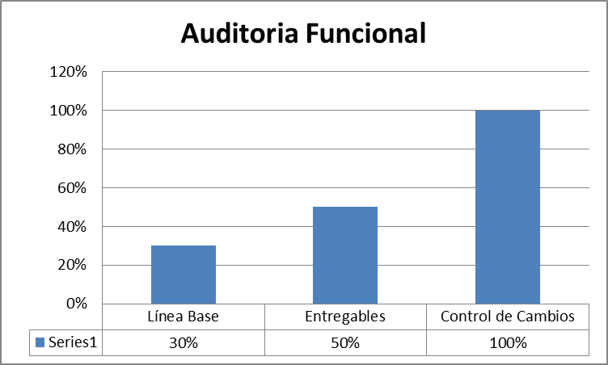
Algoritmo:
Datos Base | Cálculo
Preguntas aprobadas | Porcentaje de apego funcional=(Preguntas aprobadas+ preguntas que no aplican)/total de preguntas por fase
Preguntas que no aplican
Total de preguntas por fase
Mecanismo de Recolección y Almacenamiento
Se debera entrar a la carpeta de Procesos en la carpeta de Calidad, se debera entrar al ultimo Checklist ejecutado y en la pestaña de resumen se obtiene el porcentaje de auditorias funcionales, el porcentaje de apego se debera almacenar en la pestaña de "Funcional" que se encuentra dentro del documento concentrado de metricas ubicado en Organizacional\Medicion y Monitoreo.
Periodicidad | Responsable
Mensual | Auditor
Mecanismo de Análisis:
Frecuencia de Reporte | Mecanismo de Reporte
Mensual | Reunion de reporte de monitoreo
Responsable de presentar métricas | A quien se presenta el reporte de métricas
Soporte TI | Dirección
Guía de análisis:
Si es mayor o igual al 80% | Continuar con el seguimiento
Si es menor a 79.9% y mayor a 50% | Analizar cual fue el problema y tomar acciones para aumentar el porcentaje de apego
Si es menor al 49.9 a 0% | Analizar cual fue el problema y tomar acciones inmediatas para aumentar el porcentaje de apego

Apego a calidad funcional
 | Esfuerzo planeado | Esfuerzo real | Desviacion de esfuerzo %
Ventas | 100 | 80 | -20%
Planeacion | 234 | 53 | -181%
Diseño | 543 | 343 | -200%
Desarrollo | 342 | 331 | -11%
Entrega | 344 | 434 | 90%
Monitoreo | 532 | 533 | 1%
Metricas | 534 | 534 | 0%
Calidad | 23 | 33 | 10%
Configuración | 324 | 342 | 18%

 |  | Procesos | Esfuerzo planeado | Esfuerzo real | Desviacion de esfuerzo %
 |  | Ventas | 100 | 80 | -20%
 |  | Planeacion | 234 | 53 | -181%
 |  | Diseño | 543 | 343 | -200%
 |  | Desarrollo | 342 | 331 | -11%
 |  | Entrega | 344 | 434 | 90%
 |  | Monitoreo | 532 | 533 | 1%
 |  | Metricas | 534 | 534 | 0%
 |  | Calidad | 23 | 33 | 10%
 |  | Configuración | 324 | 342 | 18%

Índice de Satisfacción
Medición: | Índice de Satisfacción
Propósito: | Conocer si los servicios ofrecidos al cliente cumplen con sus espectativas.
Prguntas asociadas: | ¿Qué índice de satisfacción obtuvimos de parte del cliente?
Muestra Gráfica
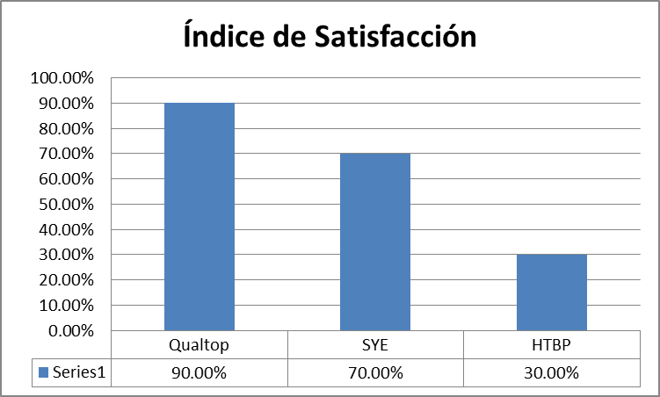
Algoritmo: |  |  | Indice | P1 | P2 | P3 | P4
Datos Base | Cálculo/Fórmula | Proyecto 1 | 3.5 | 2 | 4 | 3 | 5
Calificación por pregunta | Indice de satisfacción=(promedio de calificación de las preguntas) | Proyecto 2 | 4 | 4 | 5 | 3 | 4
Mecanismo de Recolección y Almacenamiento
El porcentaje de la encuesta de satisfacción la cual se encuentra en el repositorio Procesos\Encuestas de Satisfaccion, se debera tomar por cliente los resultados de las encuestas del periodo a reportar, el porcentaje se debera almacenar en la pestaña de "Índice de Satisfacción" que se encuentra dentro del documento concentrado de metricas ubicado en Organizacional\Medicion y Monitoreo.
Periodicidad | Responsable
Mensual | Soporte TI
Mecanismo de Análisis:
Frecuencia de Reporte | Mecanismo de Reporte
Mensual | Reunión de monitoreo
Responsable de presentar métrica | A quien se le presenta el reporte de métricas
Soporte TI | Dirección
Guía de análisis:
El análisis se realiza por cada cliente encuestado
Que el índice de satisfacción sea mayor o igual a 85% | Seguimiento
Que el índice de satisfacción sea menor que 85% y mayor o igual a 70% | Análizar las preguntas que presentaron calificaciones bajas (Menores a 5 según el formato de encuesta)
Que el índice de satisfacción sea menor a 70% | Crear un plan de acción en base a las bajas calificaciones

